Solicitud gráfica
 | Área: | Ciencias Naturales |  |  | Fecha:
 | Grado: | 11
 | Título del tema: | Las reacciones químicas de los compuestos orgánicos |  |  | ¿Cuaderno de estudio o recurso? | Recurso
 | Editor: | Lyz Bernal |  |  | Motor del recurso | F13

 | Código guión o recurso: | CN_11_14_REC330 | ← Para determinar este código, visite la hoja de Ayuda
 |  |  |  |  | ESPECIFICACIÓN DE ARCHIVOS A ENTREGAR
Núm. | Archivo Shutterstock o ruta en web | Imagen para: | Tipo | Ubicación de la imagen en el recurso F13 | Nombre imagen SMALL | Tamaño imagen SMALL | Nombre imagen ZOOM | Tamaño imagen ZOOM | Descripción | Observaciones
IMG01 | Ver descripción y observaciones | Recurso F13 | Ilustración | Doble | CN_11_14_REC330_IMG01n.jpg | 240 x 185 px | CN_11_14_REC330_IMG01a.jpg | 800 x 460 px | 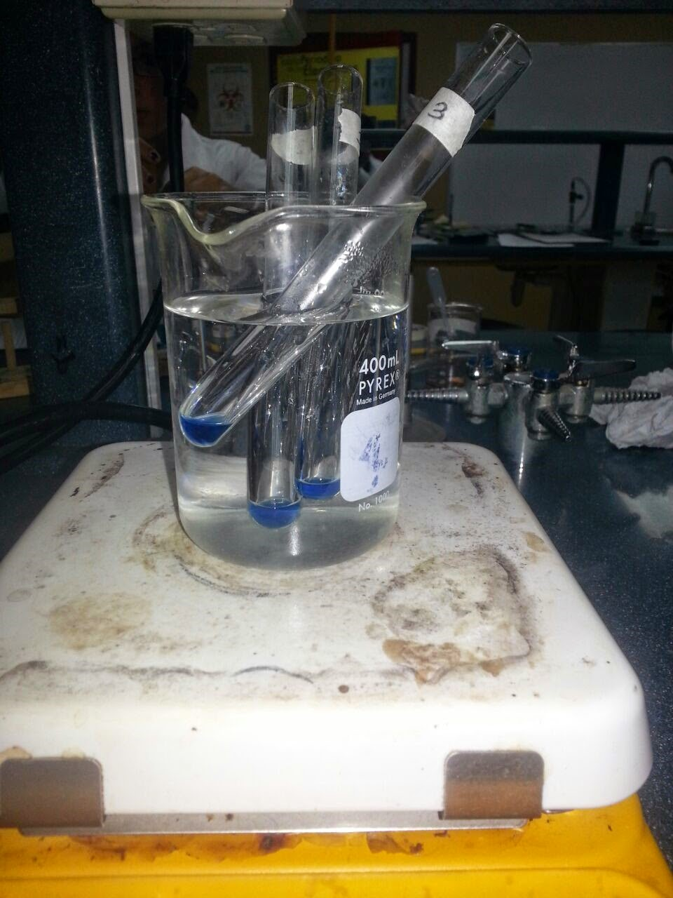 | Ilustrar vaso, tubos de ensayo y plancha de calentamiento. Omitir fondo
IMG02 | Ver descripción y observaciones | Recurso F13 | Ilustración | Doble | CN_11_14_REC330_IMG02n.jpg | 240 x 185 px | CN_11_14_REC330_IMG02a.jpg | 800 x 460 px |  | 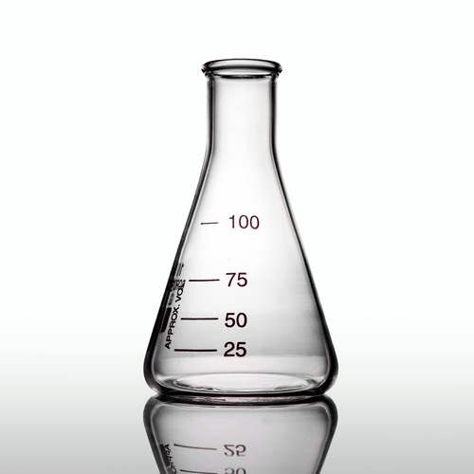 Ilustrar similar a imagen guía. En la primera imagen no incluir el cuadrado que se encuentra entre la plancha de calentamiento y el envase lo que esta de color amarillo realizarlo de color naranja claro el líquido azul de naranja un poco más oscuro. El recipiente con forma redonda ilustrarlo como el de la figura que se deja arriba de este texto. Es el mismo de la primera imagen
IMG03 | 386455822 | Recurso F13 | Fotografía | Simple | CN_11_14_REC330_IMG03n.jpg | 240 x 375 px | CN_11_14_REC330_IMG03a.jpg | 800 x 460 px

